FF 01
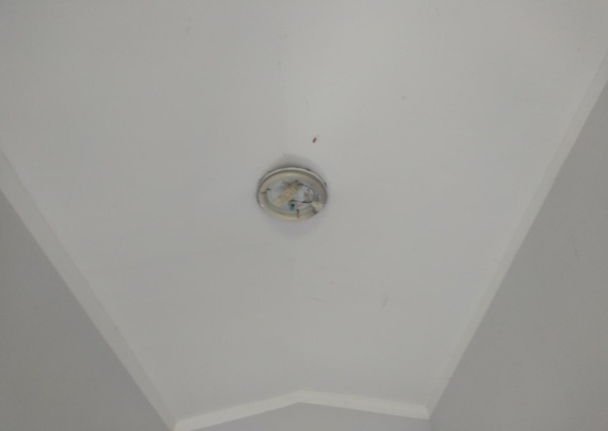
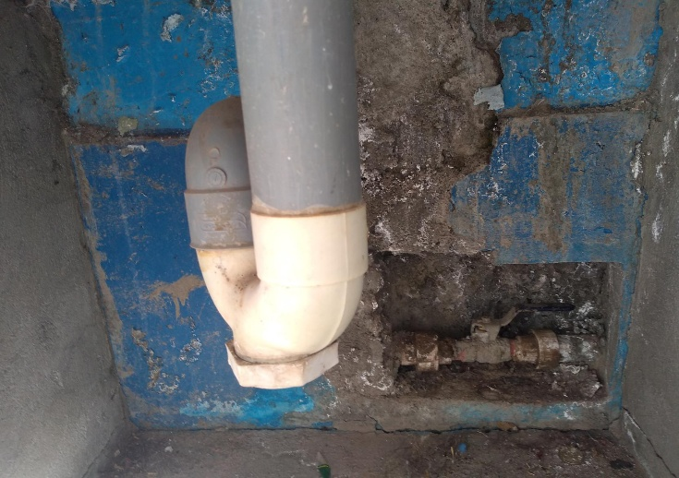
FORMATO FF-01
FICHA TECNICA DE LA IOARR

1 | Nombre de la Unidad Ejecutora |  | Gobierno Regional de Apurímac
 | 1.1 | Dirección | Jr. Puno N° 107
 | 1.2 | Distrito/Provincia/Departamento | Abancay/Abancay/Apurímac
 | 1.3 | Teléfono | 083- 321022 /322170
 | 1.4 | RUC | 20527141762
2 | Nombre del Proyecto |  | "ADQUISICION DE MONITOR MULTI PARAMETRO, CAMA CLINICA RODABLE, ASPIRADOR DE SECRECIONES Y PULSIOXIMETRO; ADEMÁS DE OTROS ACTIVOS EN EL(LA) EESS CENTRO DE SALUD ANTABAMBA - ANTABAMBA EN LA LOCALIDAD ANTABAMBA, DISTRITO DE ANTABAMBA, PROVINCIA ANTABAMBA, DEPARTAMENTO APURIMAC"
 | 2.1 | Ubicación distrital donde se plantea su ejecución | ANTABAMBA - ANTABAMBA
 | 2.2 | Código UNICO | 2489443
3 | Costo Total de la Inversión (IOARR) |  | S/. 316,500.00
 | 3.1 | Costo Directo | S/. 278,500.00
 | 3.2 | Costo Indirecto | S/. 38,000.00 |  |  | 6637595.762 | 0 | 0 | 0
4 | Costo Total de la Inversión (Expediente + Ejecución) |  | S/. 453,016.57 |  |  | 3473913.21 | 0 | 0 | 0
 | 4.1 | Costo Directo | S/. 389,402.79 |  | 453016.57 | 3163682.552 | 0 | 0 | 0
 | 4.2 | Costo Indirecto | S/. 63,613.78 |  | 389402.79
5 | Función Programática
 | 5.1 | FUNCION | 20 SALUD
 | 5.2 | PROGRAMA | 0096 ATENCION MEDICA BASICA |  |  | S/429,972.82 | 3473913.21
 | 5.3 | ACTIVIDAD | SERVICIOS DE SALUD |  |  |  | S/429,972.82
 | 5.4 | IOARR | OPTIMIZACIÓN
 | 5.5 | DIVISION FUNCIONAL | 044 SALUD INDIVIDUAL
 | 5.6 | META | COMPONENTES PLANTEADAS
 | 5.7 | FUENTE DE FINANCIAMIENTO | RECURSOS ORDINARIOS
 | 5.8 | MODALIDAD DE EJECUCION | ADMINISTRACIÓN DIRECTA
6 | Tiempo de Ejecución del IOARR |  | 2.5 MESES (02 MESES EJECUCIÓN + 0.5 MESES LIQUIDACIÓN)
7 | Número de Beneficiarios Indirectos del proyecto
8 | Nombre del Responsable de la Elaboración del IOARR
8.1 | Proyectista de Arquitectura |  | NOEL CALLO ARIAS
 | 8.3.1 | Profesión | Arquitecto
 | 8.3.2 | DNI | 41473339
 | 8.3.3 | Registro Profesional N° | CAP. Nª10854
 | 8.3.4 | Dirección
 | 8.3.5 | Teléfono
8.2 | Proyectista de Equipamiento Biomédico |  | VICTOR ALBERTO RODRIGUEZ FLORES
 | 8.6.1 | Profesión | Ing. Electrónico
 | 8.6.2 | DNI | 45916189
 | 8.6.3 | Registro Profesional N° | CIP. 187205
 | 8.6.4 | Dirección
 | 8.6.5 | Teléfono
8.3 | Proyectista Especialista de Costos y Presupuestos |  | DAVID LAZARO JAUREGUI RIVERA
 | 8.6.1 | Profesión | Ing. Civil
 | 8.6.2 | DNI | 41065047
 | 8.6.3 | Registro Profesional N° | CIP. Nª 133824
 | 8.6.4 | Dirección
 | 8.6.5 | Teléfono
9 | Nombre del Responsable de la Ejecución del proyecto
 | 9.1 | Profesión | -
 | 9.2 | DNI | -
 | 9.3 | Registro Profesional N° | -
 | 9.4 | Dirección | -
 | 9.5 | Teléfono | -
10 | Sustento para la presentación del IOARR
 | 10.1 | Descripción de la situación actual
 |  | El establecimiento de Salud designado prara la atención de pacientes con COVI - 19, (leve o mederado) está en el mismo distrito de Antabamba y cuenta con un área de 104.87 m2. Los Servicios Básicos del área a implementar en el Puesto de Salud se encuentran en funcionamiento. Se trata de un Establecimiento que presta servicios de atención preventiva y recuperativa a las familias del Distrito, cuenta con un servicio de desagüe que esta conectado a la red publica, cuenta con suministro eléctrico, sin embargo, es necesario que cuente con un equipo alterno, ya que el sistema actual es muy sensible a presentar fallas. El ambiente asignado para la adecuación cuenta con 7 Unidades, 03 Dormitorios que hacen un área de 41.00 m2, 01 depósito de 2.16 m2, 01 cocina comedor de 11.06 m2, 01 patio de 13.68 m2, SS.HH. de 3.40 m2 y un pasillo de 12.73 m2. El material de construcción de los muros es de adobe en todos sus ambientes con contrazócalos de caramico de 0.10 m, el material del techo es de tijerales de madera y cobertura tipo teja andina. Los pisos de los dormitorios son de vinílico flexible, de los SS HH y cocina son de cerámico, el piso del patio es de cemento pulido, además cuenta con ventanas y puertas de madera en buen estado. Como se observa, ningún ambiente cumple con los requisitos mínimos exigidos en cuanto al área que deben ocupar para tratar pacientes mediante oxigenoterapia, los cuales serán acondicionados o demolidos si fuese el caso, la construcción es de manera provisional para albergar a dichos pacientes con sintomatología leve a moderado, lo cual incide en la atención a los pacientes de todo el area de influencia del Distrito.

 | 10.2 | Descripción de la situación deseada
 |  | En concordancia con el Decreto de Urgencia N° 026-2020, que establece diversas medidas excepcionales y temporales para prevenir la propagación del Coronavirus (COVID–19) en el territorio nacional, se ve necesaria la intervencion de infraestructura y equipamiento para conbatir la pandemis, para lo cual el objetivo del presente IOARR es establecer una contingencia para pacientes de la primera fase de la enfermedad, en caso de leves o moderados y para los casos graves, se establece el raslado o referencia al Hospital mas cercano - Abancay o Andahuaylas.

 | 10.3 | Contribución del proyecto a la propagación de la pandemis
 |  | Con la implementación del IOARR, contribuirá a la mejor prestación de los servicios de salud en el primer nivel de atención ante la propagación de la pandemia del COVID - 19, en la cual se nombran a continuación: • Cubrir la demanda de infraestructura y equipamiento para el internamiento de pacientes de sintomatología leve o moderado. • Brindar adecuadas condiciones de servicio de salud. • Garantizar la seguridad física de la población atendida y del personal de salud y así evitar la propagación del virus, además de ayudar de pacientes infectados. • Dotar de condiciones para la referencia de pacientes críticos a un nosocomio de mayor complejidad.

11 | Resumen del IOARR (descripción general)
 | El Expediente Técnico tiene una variacion no sustancial con el IOARR viabilizado, el cual comprende de 02 componentes siendo los siguientes: 1. ADECUACIÓN DE LA INFRAESTRUCTURA CON AMBIENTES NECESARIOS. La adecuación de la infraestructura propuesta considera, el mejoramiento de los siguientes ambientes; • Sala de internamiento varones: 30.08 m2. • Sala de internamiento mujeres: 29.48 m2 • Pasillo: 12.73 m2 • Toma de muestras + triaje: 13.83 m2 • Servicios Higienicos: 4.09 m2 2. ADQUISICIÓN DEL EQUIPAMIENTO Y MOBILIARIO PARA LAS ATENCIONES DIFERENCIADAS DE PACIENTES COVID Consiste en la implementación del equipamiento y mobiliario biomédico para los pacientes con sintomatología COVID leve moderado, que necesitan tratamiento de oxigenoterapia.

12 | N° de Folios

13 | Fotografías
 | FOTO N° 01 Ingreso al Establecimiento de Salud |  |  | FOTO N° 02 Construccion de Material de Adobe
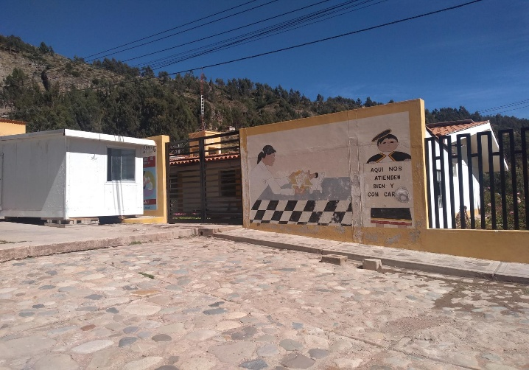
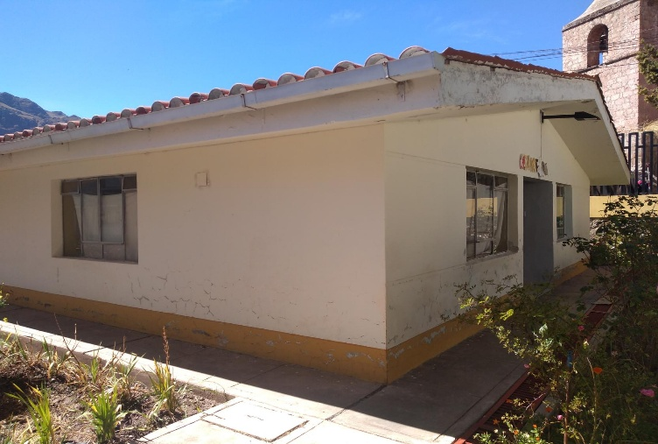

 | FOTO N° 03 Parte posterior del Establecimiento |  |  | FOTO N° 04 Parte frontal del establecimiento
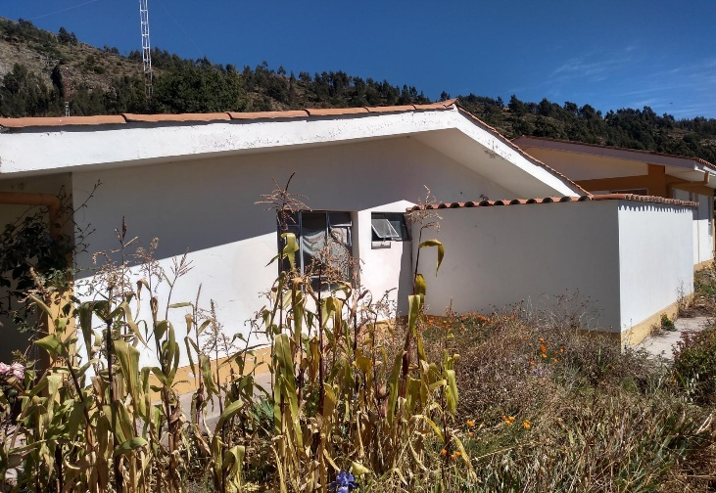
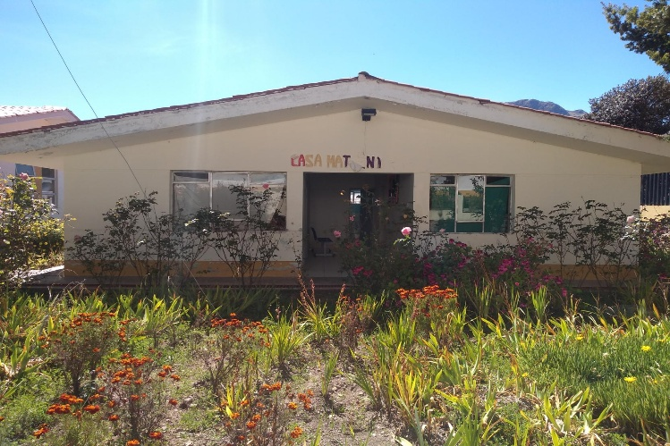

 | FOTO N° 05 Servicios Higiénicos |  |  | FOTO N° 06 Muros interiores a demoler
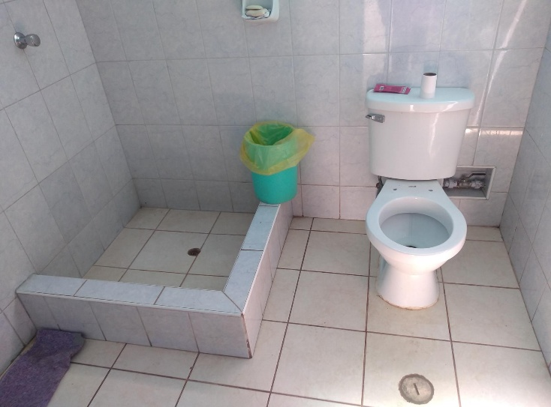
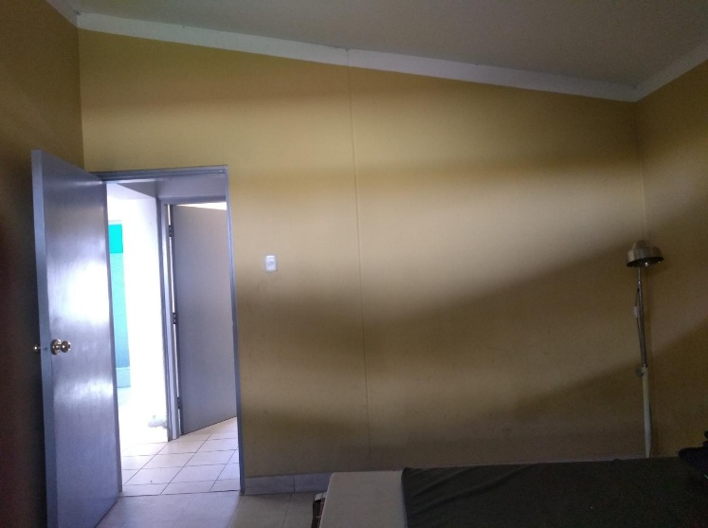

 | FOTO N° 07 Instalaciones Eléctricas a cambiar |  |  | FOTO N° 08 Accesorios Sanitarios a cambiar

